Sheet1
OOD |  |  |  |  | １１.プログラム機能設計書 |  |  |  |  |  |  |  |  |  |  |  |  |  |  |  |  |  |  |  |  |  |  | 3/30
システム名： 社内用SNS開発 |  |  |  |  |  |  |  |  |  |  | 機能名： ユーザ検索機能（機能ID:U003） |  |  |  |  |  |  |  |  |  |  |  |  | 作成日： 2013/11/15 |  |  |  | 作成者： 山本樹

 | 【１－１．概要説明】
 |  |  | ・検索キーワードを入力し、学びたい資格や技術を持った人材を絞り込んで表示できる。
 |  |  | ・新規にチャットルームを作成することができる。
 |  |  | ・検索結果からチャットでやり取りしたいユーザを選択し、任意のチャットルームに招待することができる。

 | 【１－２．画面レイアウト定義】
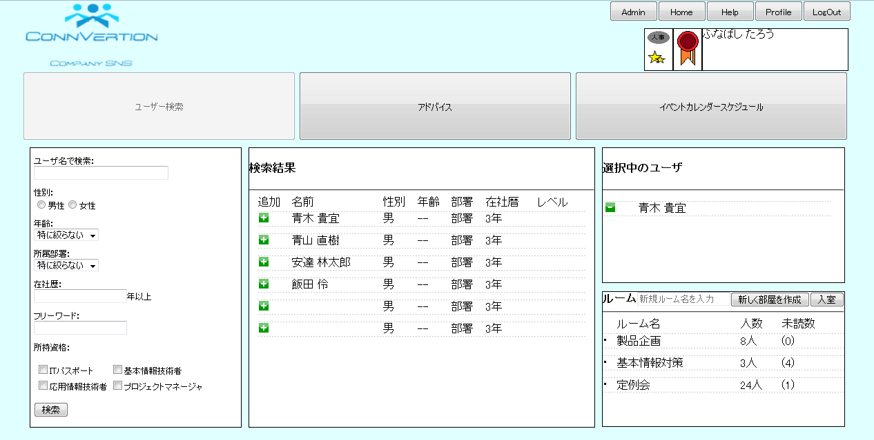
(1)
(3)
(4)
(5)
(2)
(6)
(7)
(8)
(9)
(10)
(11)
(12)
(13)
(14)
(15)

(16)
(17)

(18)
(19)
(20)

(21)
(22)
(23)

 | 【１－３．画面項目定義】
 |  | 番号 | 項目名 |  |  |  |  | 項目名（英字） | 属性 |  | 型 | 桁数 (Byte) | I/O | 必須チェック | 入力制限 |  |  |  | 表示形式 （編集仕様） | DBアクセス | 対応テーブルカラム |  | 詳細
 |  |  |  |  |  |  |  |  |  |  |  |  |  |  | かな | カタカナ | 英字 | 数値
 |  | (1) | ユーザ名で検索 |  |  |  |  | nameSearch | text |  | String | 20 | I | - | ○ | ○ | ○ | - | - | (1) | ユーザ表．氏名 |  | 検索するユーザ名を入力する。 入力されたキーワードは検索実行後も表示し続ける。
 |  | (2) | 性別で絞り込む |  |  |  |  | radioGender | radio |  | String |  | I | - | - | - | - | - | - | (1) | ユーザ表．性別 |  | 絞込み条件に性別を付加する。
 |  | (3) | 年齢 |  |  |  |  | selectAge | select |  | int |  | I | - | - | - | - | - | - | (1) | ユーザ表．年齢 |  | 絞込み条件に年齢を付加する。
 |  | (4) | 所属部署 |  |  |  |  | selectSection | select |  | String |  | I/O | - | - | - | - | - | - | (1) | ユーザ表．部署ID |  | 絞込み条件に部署を付加する。
 |  | (5) | 在社歴 |  |  |  |  | numCarrier | number |  | int | 2 | I | - | - | - | - | ○ | - | (1) | ユーザ表．在社歴 |  | 絞込み条件に在社歴を付加する。
 |  | (6) | フリーワード |  |  |  |  | freeWordSearch | text |  | String | 30 | I | - | ○ | ○ | ○ | ○ | - | (1) | ユーザ表．* |  | 絞込み条件に自由なキーワードを付加する。
 |  | (7) | 所持資格 |  |  |  |  | checkLisence | checkbox |  | String |  | I | - | - | - | - | - | - | (1) | ユーザ表．資格ID |  | 絞込み条件に所持資格を付加する。
 |  | (8) | 検索ボタン |  |  |  |  | searchButton | button |  |  |  | - | - | - | - | - | - | - | - | - |  | 入力されたキーワードを用い、検索を実行する。
 |  | (9) | 追加ボタン |  |  |  |  | addButton | button |  |  |  | - | - | - | - | - | - | - | - | - |  | 指定したユーザを選択中のユーザへ表示する。
 |  | (10) | 検索結果(名前) |  |  |  |  | searchedName | label |  | String |  | O | - | - | - | - | - | - | (1) | ユーザ表．氏名 |  | 検索条件に該当したユーザの氏名を表示する。
 |  | (11) | 検索結果(性別) |  |  |  |  | searchedGender | label |  | String |  | O | - | - | - | - | - | - | (1) | ユーザ表．性別 |  | 検索条件に該当したユーザの性別を表示する。
 |  | (12) | 検索結果(年齢) |  |  |  |  | searchedAge | label |  | String |  | O | - | - | - | - | - | 末尾に「歳」を付加 | (1) | ユーザ表．年齢 |  | 検索条件に該当したユーザの年齢を表示する。
 |  | (13) | 検索結果(部署) |  |  |  |  | searchedSection | img |  | String |  | O | - | - | - | - | - | 末尾に「部」を付加 | (1) | 部署表．部署IMG |  | 検索条件に該当したユーザの部署画像をパスを用いて表示する。
 |  | (14) | 検索結果(在社歴) |  |  |  |  | searchedCarrier | label |  | String |  | O | - | - | - | - | - | 末尾に「年」を付加 | (1) | (SYSDATE-ユーザ表．入社年月日) |  | 検索条件に該当したユーザの在社歴を表示する。
 |  | (15) | 検索結果(レベル) |  |  |  |  | searchedLevel | img |  | String |  | O | - | - | - | - | - | - | (1) | レベル表．レベルIMG |  | 検索条件に該当したユーザのレベル画像をパスを用いて表示する。
 |  | (16) | 削除ボタン |  |  |  |  | delButton | button |  |  |  | - | - | - | - | - | - | - | - | - |  | 選択中のユーザから指定したユーザを削除する。
 |  | (17) | 選択中(名前) |  |  |  |  | selectingName | label |  | String |  | O | - | - | - | - | - | - | - | ユーザ表．氏名 |  | 選択中のユーザの氏名を表示する。
 |  | (18) | 新規ルーム名入力 |  |  |  |  | newRoomName | text |  | String | 20 | I | ○ | ○ | ○ | ○ | ○ |  | (3) | チャットルーム表．ルーム名 |  | 新規に作るチャットルームにつける名前を入力する。
 |  | (19) | 新規部屋作成ボタン |  |  |  |  | createRoomButton | button |  |  |  | - | - | - | - | - | - | - | (3) | チャットルーム表．ルームID |  | 新規にチャットルームを作成する。
 |  | (20) | 入室ボタン |  |  |  |  | joinRoomButton | button |  |  |  | O | - | - | - | - | - | - | (2) | 入室ルーム表．ユーザID |  | 選択中のユーザを該当ルームのメンバーへ追加する。
 |  | (21) | ルーム名 |  |  |  |  | roomName | label |  | String |  | O | - | - | - | - | - | - | (3) | チャットルーム表．ルーム名 |  | ログインユーザが所属しているチャットルーム名を表示する。
 |  | (22) | 人数 |  |  |  |  | countMember | label |  | int |  | O | - | - | - | - | - | 末尾に「人」を付加 | (4) | 入室ルーム表．COUNT(ユーザID) |  | 該当するチャットルームに現在入室済のユーザ数を表示する。
 |  | (23) | 未読数 |  |  |  |  | notReadMessage | label |  | int |  | O | - | - | - | - | - | - | (5) | 発言表．COUNT(未読チェッカー) |  | 該当するチャットルームでの未読発言数を表示する。

 | 【１－４．入力パラメータ】
 |  | № | ID |  |  |  | 名称 |  |  | 説明
 |  | 1 | nameSearch |  |  |  | ユーザ名で検索 |  |  | 検索条件に使用する。
 |  | 2 | radioGender |  |  |  | 性別で絞り込む |  |  | 検索条件に使用する。
 |  | 3 | selectAge |  |  |  | 年齢で絞り込む |  |  | 検索条件に使用する。
 |  | 4 | selectSection |  |  |  | 部署で絞り込む |  |  | 検索条件に使用する。
 |  | 5 | numCarrier |  |  |  | 在社歴で絞り込む |  |  | 検索条件に使用する。
 |  | 6 | freeWordSearch |  |  |  | 自由なキーワードで絞り込む |  |  | 検索条件に使用する。
 |  | 7 | checkLisence |  |  |  | 所持資格で絞り込む |  |  | 検索条件に使用する。
 |  | 8 | addButton |  |  |  | 追加ボタン |  |  | 該当ユーザを選択状態にする。
 |  | 9 | delButton |  |  |  | 削除ボタン |  |  | 該当ユーザの選択状態を解除する。
 |  | 10 | createRoomButton |  |  |  | 新規部屋作成ボタン |  |  | 新規に作るチャットルームのルーム名を入力する。

 | 【１－５．イベント詳細定義】
 |  | № | イベント／条件 |  |  |  |  |  | 処理内容 |  |  |  |  |  |  |  |  |  |  |  |  | 実施日 |  |  | 結果 | 実施日 | 結果 | 実施日 | 結果
 |  | 1 | 自画面表示時 |  |  |  |  |  | 【DB処理＆表示処理】
 |  |  |  |  |  |  |  |  |  | １．ユーザの入室済みチャットルームを取得して表示する。
 |  |  |  |  |  |  |  |  |  | ２．各チャットルームの人数をCOUNTして表示する。
 |  |  |  |  |  |  |  |  |  | ３．各チャットルームの発言表をチェックして未読数をCOUNTして表示する。

 |  | 2 | 検索ボタン押下時 |  |  |  |  |  | 【検索処理】
 |  |  |  |  |  |  |  |  |  | １．検索キーワード(ユーザ名, 性別, 年齢, 所属部署, 在社歴, フリーワード, 所持資格)で
 |  |  |  |  |  |  |  |  |  | ユーザを検索する。
 |  |  |  |  |  |  |  |  | 【表示処理】
 |  |  |  |  |  |  |  |  |  | １．検索結果を表示する。
 |  |  |  |  |  |  |  |  |  | ２．検索結果が表示領域を超える場合、スクロールバーでスクロール可能にする。

 |  | 3 | 追加ボタン押下時 |  |  |  |  |  | 【表示処理】
 |  |  |  |  |  |  |  |  |  | １．該当ユーザ名を「選択中のユーザ」へ表示する。
 |  |  |  |  |  |  |  |  |  | ２．選択中のユーザが表示領域を超える場合、スクロールバーでスクロール可能にする。

 |  | 4 | 削除ボタン押下時 |  |  |  |  |  | 【表示処理】
 |  |  |  |  |  |  |  |  |  | １．該当ユーザを「選択中のユーザ」から削除する。

 |  | 5 | 入室ボタン押下時 |  |  |  |  |  | 【DB処理】
 |  |  |  |  |  |  |  |  |  | １．「選択中のユーザ」を選択したチャットルームへ追加する。
 |  |  |  |  |  |  |  |  |  | ２．該当ルームの人数を再計算する。
 |  |  |  |  |  |  |  |  | 【表示処理】
 |  |  |  |  |  |  |  |  |  | １．該当ルームの人数を更新する。

 |  | 6 | 新規部屋作成ボタン押下時 |  |  |  |  |  | 【DB処理】
 |  |  |  |  |  |  |  |  |  | １．入力されたルーム名で、新規にチャットルームを作成する。
 |  |  |  |  |  |  |  |  | 【表示処理】
 |  |  |  |  |  |  |  |  |  | １．ポップアップ(アラートウィンドウ)で新規に作るルームの名前を入力させる窓を表示させる。
 |  |  |  |  |  |  |  |  |  | ２．ルーム数が表示領域を超える場合、スクロールバーでスクロール可能にする。

 | 【１－６．DBアクセス】

 |  | (1)検索キーワードに該当するユーザを検索する
 |  |  |  | 取得カラム名
 |  |  |  |  |  | ユーザ表．氏名
 |  |  |  |  |  | ユーザ表．性別
 |  |  |  |  |  | ユーザ表．年齢
 |  |  |  |  |  | 部署表．部署IMG
 |  |  |  |  |  | (SYSDATE-ユーザ表．入社年月日)
 |  |  |  |  |  | レベル表．レベルIMG
 |  |  |  | 検索対象テーブル名
 |  |  |  |  |  | ユーザ表, 部署表, レベル表
 |  |  |  | 検索条件
 |  |  |  |  |  | ユーザ表．部署ID = 部署表．部署ID
 |  |  |  |  |  | ユーザ表．レベルID = レベル表．レベルID
 |  |  |  |  |  | ユーザ表．ユーザID=入力パラメータ OR ユーザ表．性別=入力パラメータ OR ユーザ表．年齢>=入力パラメータ OR
 |  |  |  |  |  | ユーザ表．部署ID=入力パラメータ OR ユーザ表．在社歴>=入力パラメータ OR ユーザ表．所持資格=入力パラメータ OR LIKE *入力パラメータ*

 |  | (2)選択中のユーザを指定したルームに招待する
 |  |  |  | 登録カラム名
 |  |  |  |  |  | 入室ルーム表．ユーザID
 |  |  |  |  |  | 入室ルーム表．ルームID
 |  |  |  | 登録対象テーブル名
 |  |  |  |  |  | 入室ルーム表

 |  | (3)新規にチャットルームを作成する
 |  |  |  | 登録カラム名
 |  |  |  |  |  | チャットルーム表．ルームID
 |  |  |  |  |  | チャットルーム表．作成ユーザID
 |  |  |  |  |  | チャットルーム表．ルーム名
 |  |  |  | 登録対象テーブル名
 |  |  |  |  |  | チャットルーム表

 |  | (4)入室者数を表示する
 |  |  |  | 取得カラム名
 |  |  |  |  |  | COUNT(入室ルーム表．ユーザID)
 |  |  |  | 検索対象テーブル名
 |  |  |  |  |  | 入室ルーム表
 |  |  |  | 検索条件
 |  |  |  |  |  | GROUP BY 入室ルーム表．ルームID

 |  | (5)未読数を表示する
 |  |  |  | 取得カラム名
 |  |  |  |  |  | COUNT(発言表．未読チェッカー)
 |  |  |  | 検索対象テーブル名
 |  |  |  |  |  | 発言表
 |  |  |  | 検索条件
 |  |  |  |  |  | 発言表．未読チェッカー=YES
 |  |  |  |  |  | GROUP BY 発言表．ルームID

